Translate
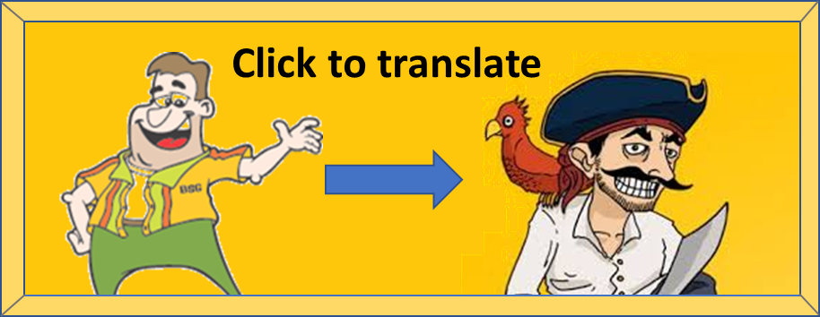

 | Original: | Jag talar Rövarspråket!

 | Robber's language:

Test examples
Input 1 | Jag talar Rövarspråket!

Output 1 | Jojagog totalolaror Rorövovarorsospoproråkoketot!

Input 2 | I'm speaking Robber's language!

Output 2 | I'mom sospopeakokinongog Rorobobboberor'sos lolanongoguagoge!

Challenge inputs
Input 1 | Tre Kronor är världens bästa ishockeylag.

Input 2 | Vår kung är coolare än er kung.

